持参表の手引き 服薬なし
そらふね利用時持参表の記入についてのご案内

 | ・後日、各ご家庭にクリアファイルを配布させて頂きます。それを受け取った後は、薬、受給者証、そらふね利用時持参表を
 | そのクリアファイルに入れて必ずお持ちください。退所時にはそらふね連絡表をクリアファイルに入れてご返却致します。

 | ・持参表は毎回ご持参下さいますよう、お願い致します。持参表がこちらで確認できない場合には、電話にて各項目を
 | 確認させて頂く場合がございますので、予めご了承ください。

 | ・持参表は1回の利用につき1枚をご持参ください。（予備分として持参表を1枚多く封入している場合がございます）

 | ・持参表に記載する薬は利用時に持参する薬のみとなります。
 | （頓服と市販薬の対応は別途相談になります。またこちらで頓服をお預かりしている場合には持参表への記載の必要はありません。）

 | ・薬は日付と飲むタイミング毎に小袋に入れてご持参くださいますよう、お願い致します。仕分けがされていない場合には、
 | 服薬対応は行えませんので、ご了承ください。

 | ・持参表がなく、ご家庭とも連絡が取れない場合には服薬の対応を行えない場合もございますので、予めご了承ください。

 | ・緊急連絡先は連絡のつきやすい順番でご記載ください。

 | ・お持ちいただいた持参表は、一定期間こちらで保管をさせて頂きます。

 | ・もし、記載欄が不足している場合には、裏面にご記載くださいますよう、お願い致します。

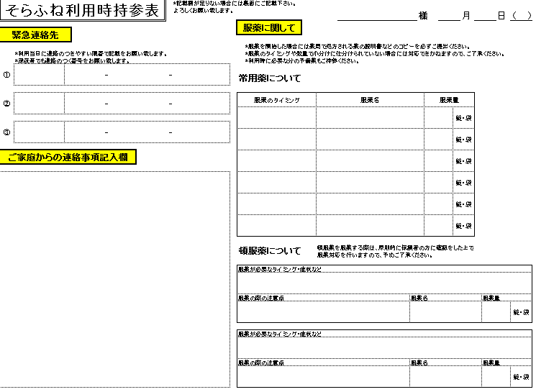

利用日までの様子や体調などを ご記載ください。 また、ご家庭などで気になる点などもありましたら、併せてご記載ください。

頓服薬の服薬については、保護者の方に 電話で症状などをお伝えしてから、保護者の指示のもと服薬対応を行う形になります。

 |  | ご質問やご確認がある場合には下記までお願い致します。
 |  |  | TEL：03-3759-5288
 |  |  | E-mail： e.ono@ota-minna.com
 |  |  | 担当：小野

